Tabela 1
Tabela 1: Podaci o osiguranju za period od 1. januara do 31. januara 2024. godine
Table 1: Insurance data for the period 1st of January - 31st of January 2024.

Šifra Code | Vrste osiguranja/ Class of Insurance | Osiguranja/ Policies |  | Štete/ Claims
 |  | Broj osiguranja/ Number of Insurance | Bruto fakturisana premija/ Gross written premium GWP (€) | Broj šteta/ Number of Claims | Riješene štete/ Settled Claims
 |  |  |  |  | Broj/ Number | Iznos/ Amount (€)
01 | Osiguranje od nezgode/ Accident insurance | 49,488 | 1,193,136 | 1,536 | 725 | 496,364
02 | Zdravstveno osiguranje/ Health insurance | 13,438 | 652,639 | 4,806 | 3,231 | 236,626
03 | Osiguranje motornih vozila/ Motor vehicle Insurance | 20,108 | 586,912 | 903 | 421 | 348,146
04 | Osiguranje šinskih vozila/ Railway rolling stock insurance | 2 | 0 | 2 | 0 | 0
05 | Osiguranje vazduhoplova/ Aircraft insurance | 12 | 106 | 1 | 0 | 0
06 | Osiguranje plovnih objekata/ Vessel insurance | 44 | 42,206 | 3 | 1 | 142
07 | Osiguranje robe u prevozu/ Goods in transit insurance | 69 | 64,642 | 33 | 11 | 2,529
08 | Osiguranje imovine od požara i drugih opasnosti/ Insurance against fire and other threats to property | 38,612 | 556,146 | 127 | 45 | 63,454
09 | Ostala osiguranja imovine/ Other damage to property | 28,356 | 1,489,442 | 427 | 170 | 114,532
10 | Osiguranje od odgovornosti za upotrebu motornih vozila/ Motor vehicles liability insurance | 286,653 | 3,374,003 | 3,642 | 1,251 | 1,485,932
11 | Osiguranje od odgovornosti za upotrebu vazduhoplova/ Aircraft liability insurance | 35 | 3,324 | 9 | 9 | 1,330
12 | Osiguranje od odgovornosti za upotrebu plovihih objekata/ Vessel liability insurance | 3,466 | 20,262 | 6 | 2 | 816
13 | Osiguranje od opšte odgovornosti za štetu/ General liability insurance | 3,211 | 404,038 | 115 | 14 | 26,715
14 | Osiguranje kredita/ Credit insurance | 10,920 | 23,686 | 16 | 4 | 13,600
15 | Osiguranje jemstva/ Suretyship insurance | 313 | 5,338 | 23 | 11 | 4,400
16 | Osiguranje finansijskih gubitaka/ Financial loss insurance | 3,753 | 42,221 | 74 | 61 | 6,645
17 | Osiguranje troškova pravne zaštite/ Legal expense insurance | 1,762 | 314 | 1 | 0 | 0
18 | Putno osiguranje/ Travel insurance | 93,915 | 128,931 | 972 | 266 | 50,904
19 | Druge vrste neživotnih osiguranja/ Other classes of non-life insurance | 27,206 | 3,407 | 1 | 0 | 0
20 | Osiguranje života/ Life insurance | 72,421 | 1,553,480 | 398 | 172 | 630,650
21 | Rentno osiguranje/ Annuity insurance | 140 | 1,810 | 18 | 9 | 4,792
22 | Dopunsko osiguranje lica uz osiguranje života/ Supplementary insurance in addition to life insurance | 44,412 | 105,721 | 213 | 44 | 48,655
23 | Druge vrste životnih osiguranje/ Other classes of life insurance | 187 | 8,694 | 1 | 0 | 0
 | UKUPNO (neživotna osiguranja, vrste 01 - 19) TOTAL (non-life insurance, lines 01 -19) | 581,363 | 8,590,754 | 12,697 | 6,222 | 2,852,134
 | UKUPNO (životna osiguranja, vrste 20 - 23) TOTAL (life insurance 20 - 23) | 117,160 | 1,669,705 | 630 | 225 | 684,096
 | UKUPNO / TOTAL | 698,523 | 10,260,459 | 13,327 | 6,447 | 3,536,230
Izvor/Source: ANO/ISA

Grafik 1: Učešće vrsta osiguranja u ukupnoj BFP
Chart 1: Share of classes of insurance in total GWP
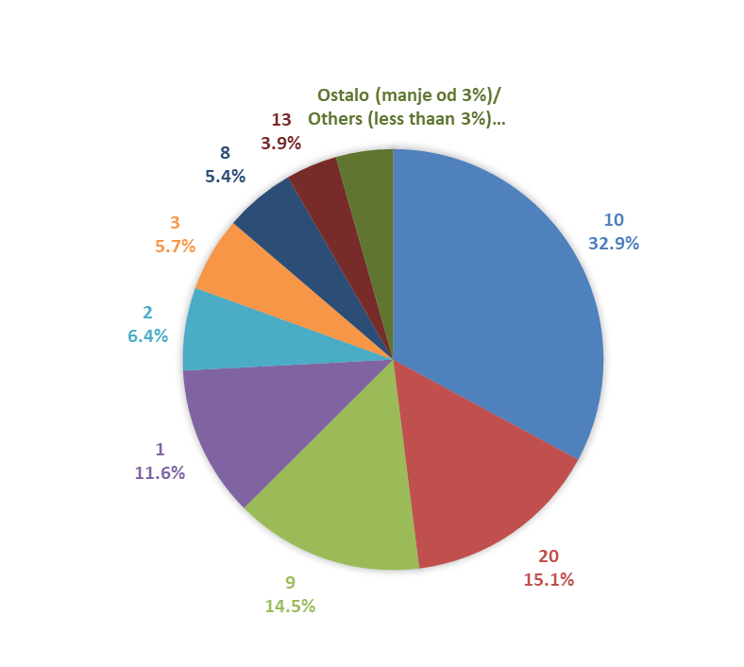

Izvor/Source: ANO/ISA

Sadržaj/Contents

